상품제안서
엔보우 모노포켓 탁상용 선풍기 | 상품코드: F26446

 |  |  |  |  |  |  | 02-412-0044 | www.easy1.co.kr
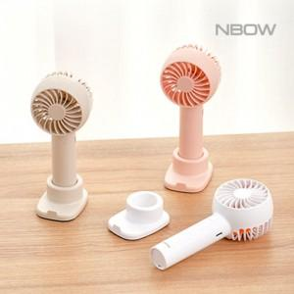

【상세/제작정보】 | * 배송비 5000원

【인쇄/포장옵션】 | 레이저, 컬러필름인쇄 / 포장지포장

【공급단가】 | 수량 | 100~ | 300~ | 500~ | 1,000~ | 3,000~
*VAT별도 | 단가 | 6,480원 | 6,370원 | 6,210원 | 6,100원 | 5,940원

【상품 URL】 | http://www.easy1.co.kr/src/goods_detail.php?gdno=26446

